Hoja1
Caso de uso: Buscar | Historia de usuario: HU1
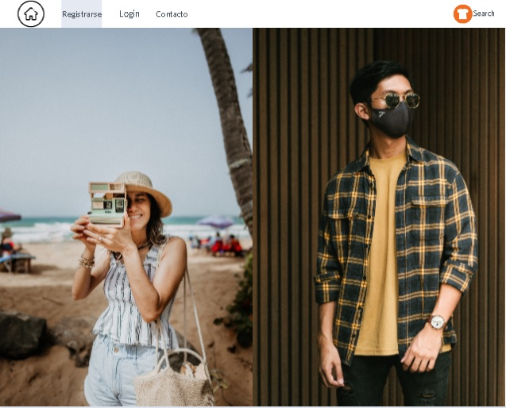 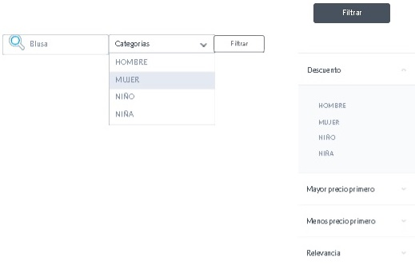 | Actor: Cliente | Depende de:
 | Descripción: Buscar las prendas de forma mas rapida
 | Criterio de Aceptación: -El Actor ingresa a la pagina principal donde va estar un boton de busqueda en donde pueda buscar directamente lo que necesite. -El sistemas inmediatamente busca en la base de datos el producto y se lo muestra en forma de imagen. - En caso tal que no este en la base de datos, aparecera un mensaje que diga "este articulo no se encuentra disponible". -Tambien al lado del boton buscar se le aparecera un boton de busqueda por categorias y un filtro, en donde se desplegaran las categorias por sexo y en el filtro lo podra hacer por sexo, mayor precio menor precio y relevancia.
Elaborado por: Jesus hernandez | Responsable: Jesus Hernandez | Version: 1.0

Caso de uso: Registrarse | Historia de usuario: HU3
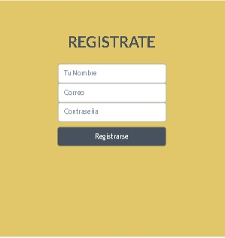 | Actor: Cliente | Depende de:
 | Descripción: registrarse en la pagina con un nombre, correo y una contraseña
 | Criterio de Aceptación: -El Actor le dara click al boton de registrarse. Seguido el sistema mostrara una interfaz en donde aparecera unos campos para que el cliente ingrese su nombre, correo y contraseña. El NOMBRE debe tener solo letras si no mostrara error, el CORREO debe tener forma de correo si no mostara un error y la CONTRASEÑA debe ser alfanumerica y tener minimo 6 caracteres si no mostrara un error. Cuando los campos esten llenos y no presenten error el cliente quedara registrado en la base de datos para poder ingresar al sistema. en este caso le mostrara un mensaje de registro exitoso.
Elaborado por: Jesus hernandez | Responsable: Jesus Hernandez | Version: 1.0

Caso de uso: Inicio de sesion | Historia de usuario: HU4
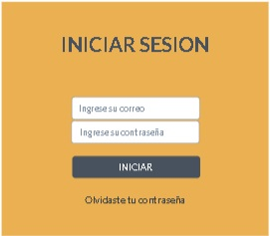 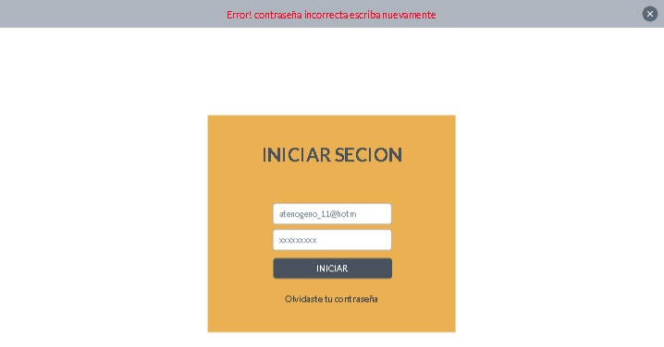 | Actor: Cliente | Depende de:HU3
 | Descripción: Ingresar al sistema con un correo y contraseña
 | Criterio de Aceptación: El Actor ingresa su correo con una contraseña presiona el botón Ingresar. -El sistema busca las los datos introducidos en la bases de datos. -Una vez verificados los datos ingresados por el usuario, el sistema abre la pantalla principal de acuerdo al rol del actor. - La contraseña debe coincidir con la que el autor tiene asociada en la base de datos, en caso contrario se mostrara un error en la parte de arriba. - Crear un enlace para recuperar contraseña.
Elaborado por: Jesus hernandez | Responsable: Jesus Hernandez | Version: 1.0

Caso de uso: recuperar contraseña | Historia de usuario: HU5
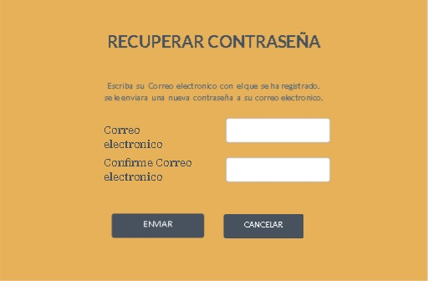 | Actor: Cliente | Depende de:HU3
 | Descripción: Restablecer contraseña
 | Criterio de Aceptación: Al actor se le olvido la contraseña entonces le da clic al enlace de recordar contraseña. El sistema le mostara una nueva ventana en donde mostara unos campos y que debe ingresar su correo 2 veces. Si su correo no coincide con el que tiene registardo en la base de datos le aparecera un error. si su correo no coincide con el primero le saldra un error. si su correo coincide con el primero que anoto y esta en la base de datos entonces se le enviara la clave al correo en donde va a poder ingresar al sistema.
Elaborado por: Jesus hernandez | Responsable: Jesus Hernandez | Version: 1.0

Caso de uso: Comprar | Historia de usuario: HU6
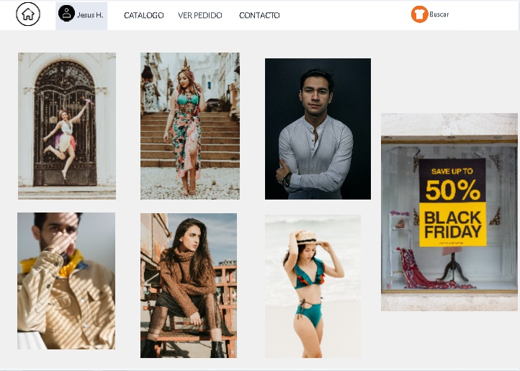 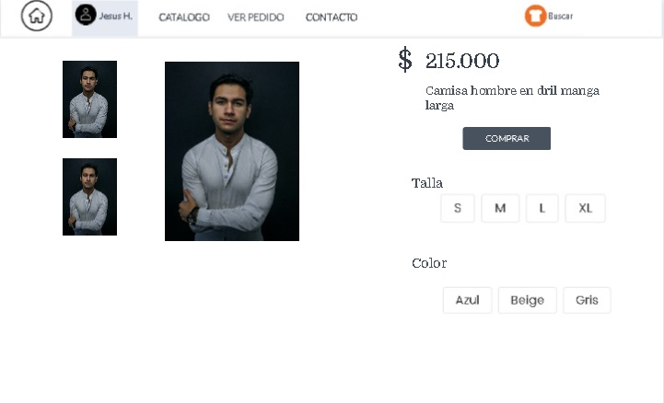 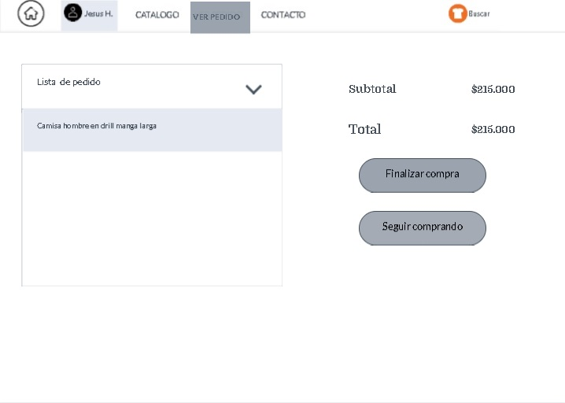 | Actor: Cliente | Depende de:HU3
 | Descripción: Ingresar a la pagina para poder realizar la compra
 | Criterio de Aceptación: El actor despues de esatr registrado y despues de haber iniciado sesion podra realizar una compra. cuando el actor le da click a cualquier producto, el sistema le abririra una nueva ventana en donde le mostrara el producto con detalles como: precio,descripcion,talla y color. cuando el actor le de click al boton comprar se cerrara dicha ventana y automaticamente la compra se pasara a la opcion ver pedido donde el actor tentra que darle click y esta le mostrara el detalle su compra. En esta nueva interfaz aparecera una lista delos pedidos que se llevan en la parte izquierda y en la parte derecha se mostrara el subtotal y total de esa compra.en esta nueva interfaz aparcera un boton en donde el actot pued finalizar su compra e irse a la opcion de pago y aparcera otro boton seguir comprando para qu el actor pueda seguir agregando mas prendas.
Elaborado por: Jesus hernandez | Responsable: Jesus Hernandez | Version: 1.0

Caso de uso: Seleccionar envio | Historia de usuario: HU7
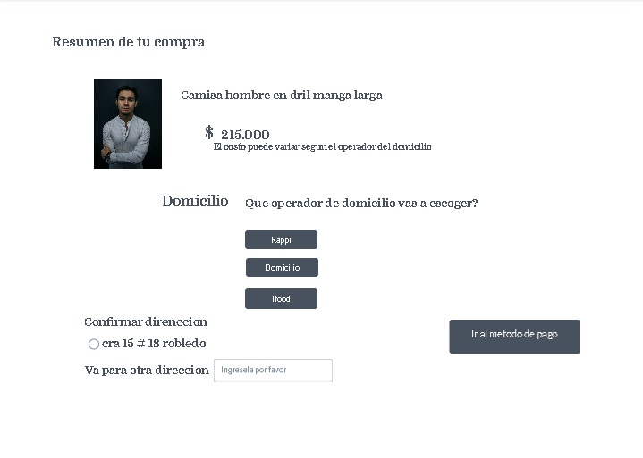 | Actor: Cliente | Depende de:HU6
 | Descripción:
 | Criterio de Aceptación: Cuando el autor finalize la compra le aparecera el resumen de su compra. Encontrara 3 botones como opciones para escoger el servicio de domicilio. Le aparecera una confirmacion de direccion, si el autor confirma su diereccion y el servicio de domicilio tiene cobertura en esa direccion le aparecera el boton ir al metodo de pago y en caso contrario le saldra un error. si el actor quiere su pedido en otra direccion en la parte de abajo aparecera un campo en donde pueda llenar su nueva direccion y si esta no es aceptable con el servicio de domicilio esta le mostrara un error. en caso tal que no, entonces le aparecera el boton de ir al metodo de pago.
Elaborado por: Jesus hernandez | Responsable: Jesus Hernandez | Version: 1.0

Caso de uso: Pagar | Historia de usuario: HU8
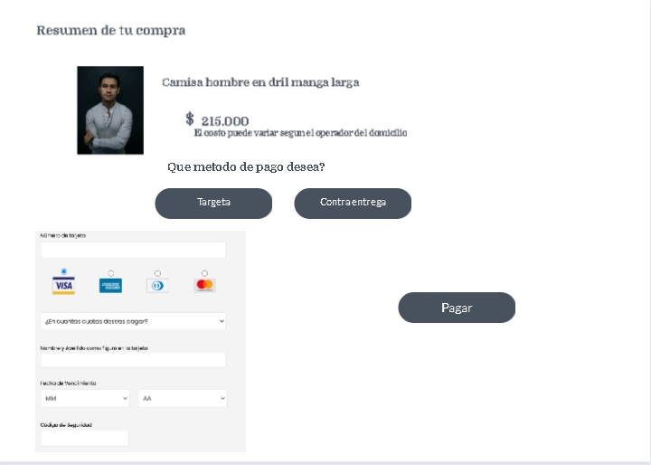 | Actor: Cliente | Depende de:HU6
 | Descripción: finalizar el proceso de compra
 | Criterio de Aceptación: cuando se le de al boton finalizar compra este me manda para una nueva interfaz en donde me va aparecer el resumen junto con 2 botones. El primer boton es pagar con tarjeta, si el actor le da click esta le desplegara la opcion de pago por targeta y podra finalizar su compra con el boton pagar. aparecera el 2do boton en donde pordra realizar su pago cuando le lleven su producto.
Elaborado por: Jesus hernandez | Responsable: Jesus Hernandez | Version: 1.0

Caso de uso: Generar catalogo | Historia de usuario: HU8
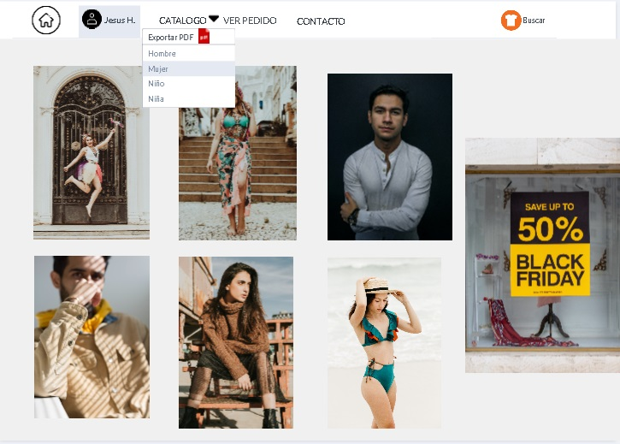 | Actor: Cliente | Depende de:HU4 y HU9
 | Descripción: se puede generar catalogo por categorias en pdf
 | Criterio de Aceptación: El actor despues de iniciar sesion puede ir a la opcion catalogo en donde al darle click se le desplega unas opciones por sexos. Al darle clic sobre alguno de ellos se descargara el pdf. Si el actor no inicia sesion no le saldra esta opcion.
Elaborado por: Jesus hernandez | Responsable: Jesus Hernandez | Version: 1.0

Caso de uso: inicio de sesion admin | Historia de usuario: HU4
 | Actor: Admin | Depende de:
 | Descripción: Ingresar al sistema con un correo y contraseña
 | Criterio de Aceptación: El Actor ingresa su correo con una contraseña presiona el botón Ingresar. -El sistema busca las los datos introducidos en la bases de datos. -Una vez verificados los datos ingresados por el usuario, el sistema abre la pantalla principal. - La contraseña debe coincidir con la que el actor tiene asociada en la base de datos, en caso contrario se mostrara un error en la parte de arriba. - ahi un boto para recuperar contraseña. -cuando el actor ingrese le aparece en la pagina principal 2 botones en donde al darle click podra gestionar prendas y revisar inventario.
Elaborado por: Jesus hernandez | Responsable: Jesus Hernandez | Version: 1.0

Caso de uso: Gestionar prendas | Historia de usuario: HU9
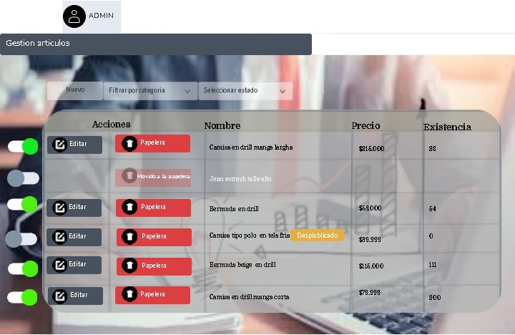 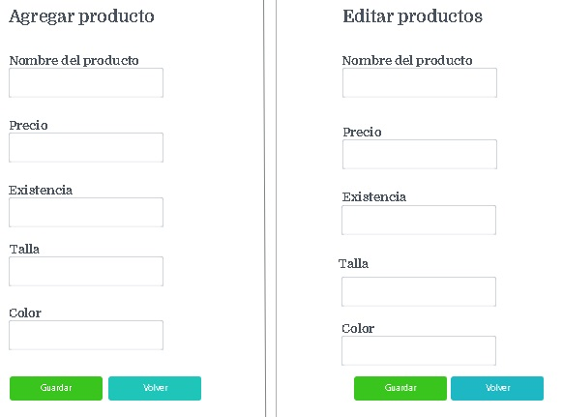 | Actor: Admin | Depende de:
 | Descripción: Crear, editar, Eliminar, publicar y despublicar prendas del sistema.
 | Criterio de Aceptación: - El sistema muestra la lista de todos los productos registrados y un menú con las siguientes opciones: Nuevo - El actor presiona el botón nuevo - El sistema abre un formulario con los datos del usuario en base a la clase "Usuarios" del diagrama de clases. - El actor llena los datos y presiona el botón guardar. - El sistema inserta el registro en la base de datos y lanza un mensaje. Editar - El actor presiona el botón editar. - El sistema abre un formulario con los datos del usuario seleccionado. - El actor modifica uno o más campos y presiona el botón Guardar. - El sistema modifica los datos y lanza un mensaje que dice que los cambios se guardaron satisfactoriamente. Eliminar - El Actor selecciona un registro que desee modificar y luego presiona Eliminar. - El sistema muestra un mensaje de confirmación. - El actor confirma el mensaje. - El sistema elimina el registro automáticamente de la base de datos. Filtar por categoria - El actor le da click a la opcion filtrar por categoria para que le salga la lista ordena segun la desee. publicar y despublicar el actor despues de crear un nuevo producto puede darle a la opcion publicar para que esta salga a la vista del cliente y tanbien puede darle click en esa misma opcion para despublicar cualquier producto.
Elaborado por: Jesus hernandez | Responsable: Jesus Hernandez | Version: 1.0

